INSTRUCTIVO
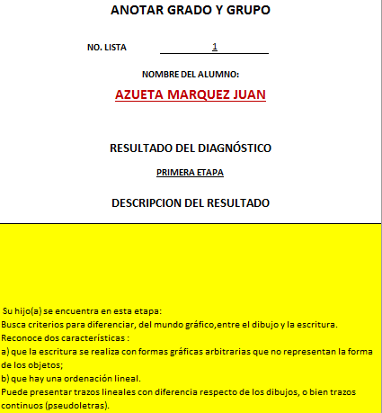
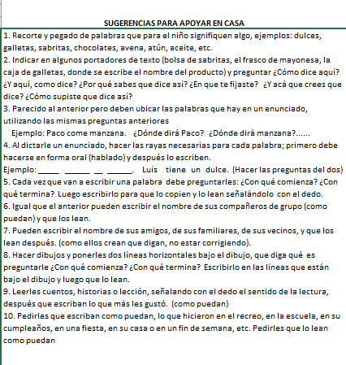
1.- REALIZAR EL LLENADO DE LA PORTADA, LOS DATOS SON IMPORTANTES NO CAMBIAR EL ORDEN PARA QUE GENERE AUTOMÁTICAMENTE LOS DEMÁS FORMATOS | 2.- CAMBIAR LA PESTAÑA A "BASE DE DATOS" Y LLENAR LOS DATOS CORRESPONDIENTES AL SALÓN, NOMBRE DE LOS NIÑOS (COMPLETO) Y EL RESULTADO OBTENIDO, ANOTAR CORRECTAMENTE EL RESULTADO COMO SE MUESTRA EN LA TABLA,CON TODO Y ACENTOS Y GUIONES PARA QUE GENERE AUTOMÁTICAMENTE EL INFORME INDIVIDUAL.

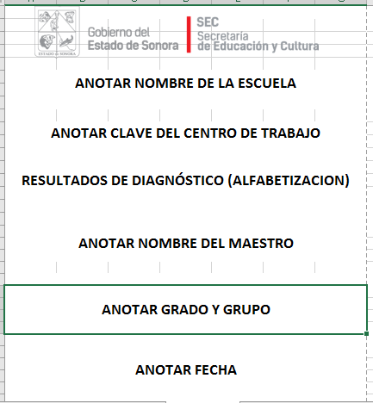
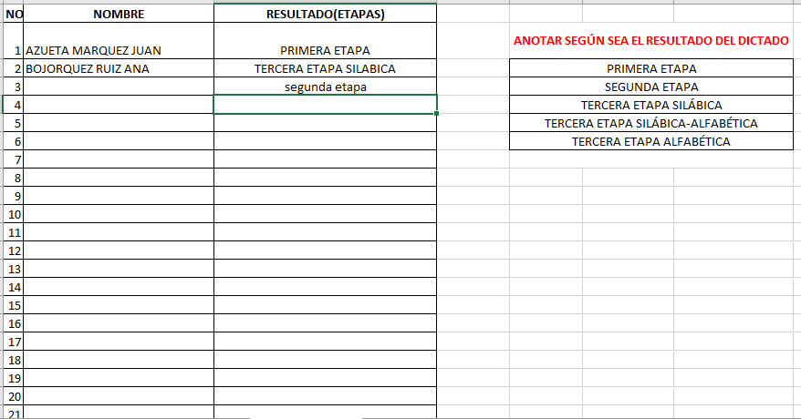

3.- EN EL FORMATO "RESULTADOS INDIVIDUALES" AL CAMBIAR EL NÚMERO DE LISTA, SE CAMBIARÁN LOS RESULTADOS OBTENIDOS POR LOS NIÑOS, CONFORMANDO ESTO PARTE DEL INFORME . ES IMPORTANTE MENCIONAR QUE AQUÍ SOLO SE PUEDE MODIFICAR EL NÚMERO DE LISTA DEL ALUMNO | 4.- ESTE APARTADO Y EL ANTERIOR Y QUEDARÁ LISTO PARA IMPRIMIR

